4.1.都度起動バッチ
プロジェクト名 |  |  |  |  |  |  |  |  |  |  |  |  |  | 工程 |  | 要件定義 |  |  | 作成
システム名 |  |  |  |  |  |  |  |  |  |  |  |  |  | 成果物名 |  | アプリケーション方式設計書 |  |  | 変更
サブシステム名 |  |  |  |  |  |  |  |  |  |  |  |  |  |  |  |  |  |  | 確認

 | 4. | バッチ処理方式

 |  | 4.1. | 都度起動バッチ処理方式
 |  |  | ジョブスケジューラからの定刻起動などにより、大量データを一括実行する処理方式である。（いわゆる一般的なバッチ処理）

 |  |  | 4.1.1. | 処理方式概要
 |  |  |  | Nablarchのバッチアプリケーションでは、以下2種類のバッチアプリケーションのフレームワークを提供している。

 |  |  |  |  | バッチアプリケーションフレームワーク |  |  |  |  |  |  |  |  | 特徴
 |  |  |  |  | JSR 352に準拠したバッチアプリケーション |  |  |  |  |  |  |  |  | JSR 352は、Javaでバッチ処理を構築する際の標準の一つであり、
 |  |  |  |  |  |  |  |  |  |  |  |  |  | ジョブのフロー定義やスケジューリングといったバッチ処理に必要な機能を
 |  |  |  |  |  |  |  |  |  |  |  |  |  | 包括して定義されている。
 |  |  |  |  |  |  |  |  |  |  |  |  |  | また、JSR 352に準拠したバッチアプリケーションフレームワークにより、
 |  |  |  |  |  |  |  |  |  |  |  |  |  | JSR 352で規定された機能を活用しつつ、他の処理方式と同様に
 |  |  |  |  |  |  |  |  |  |  |  |  |  | Nablarchのライブラリ（DBアクセス機能など）を利用することができる。

 |  |  |  |  | Nablarchバッチアプリケーション |  |  |  |  |  |  |  |  | Nablarch独自のバッチアプリケーションフレームワーク。

 |  |  |  |  | 上記の特徴を踏まえ、本システムでの選択基準を以下に示す。
 |  |  |  |  | バッチ アプリケーション フレームワーク |  |  |  |  |  | 方針 |  |  | 内容
 |  |  |  |  | JSR 352に準拠した |  |  |  |  |  | 使用する |  |  | 上記の特徴と以下の判断理由から本プロジェクトでは、本方式を採用する。
 |  |  |  |  | バッチアプリケーション |  |  |  |  |  |  |  |  | ・JP1などのジョブ管理ツールが無く、cronからのバッチ起動となるが、
 |  |  |  |  |  |  |  |  |  |  |  |  |  | Nablarchバッチアプリケーションよりも、ジョブスケジューリングを
 |  |  |  |  |  |  |  |  |  |  |  |  |  | 容易に実現できるため。
 |  |  |  |  |  |  |  |  |  |  |  |  |  | ・JSR 352はSpring Batchの仕様と類似しているが、
 |  |  |  |  |  |  |  |  |  |  |  |  |  | 参画メンバにSpring Batchの経験者が存在し、Nablarchバッチと比較して生産性が
 |  |  |  |  |  |  |  |  |  |  |  |  |  | 高くなると判断したため。

 |  |  |  |  | Nablarch |  |  |  |  |  | 使用しない |  |  | JSR 352準拠に記述
 |  |  |  |  | バッチアプリケーション

 |  |  |  | 4.1.1.1. | JSR 352に準拠したバッチアプリケーション詳細
 |  |  |  |  | NablarchのJSR 352に準拠したバッチアプリケーションの詳細は以下を参照すること。
 |  |  |  |  | https://nablarch.github.io/docs/LATEST/doc/application_framework/application_framework/batch/jsr352/index.html

 |  |  |  |  | (1) | バッチの種類
 |  |  |  |  |  | JSR352では、バッチの実装方法として以下の方法がある。

 |  |  |  |  |  | バッチの種類 |  |  |  | 特徴
 |  |  |  |  |  | Chunk |  |  |  | 一定件数で中間コミットを発行しながら処理することが基本となる。
 |  |  |  |  |  |  |  |  |  | 処理途中でエラーが発生すると未処理データと処理済データが混在する。
 |  |  |  |  |  |  |  |  |  | 処理対象データ件数に依らず一定のマシンリソースで処理できる。
 |  |  |  |  |  | Batchlet |  |  |  | 全体で一括コミットにて処理することが基本となる。
 |  |  |  |  |  |  |  |  |  | 処理途中でエラーが発生すると未処理データのみにロールバックされる。
 |  |  |  |  |  |  |  |  |  | 処理対象データが大量になると、マシンリソースが枯渇する恐れがある。
 |  |  |  |  |  | ETL |  |  |  | 厳密な意味ではバッチの種類ではないが、データの入力・変換・出力に特化した処理である。

 |  |  |  |  |  | 上記の特徴を踏まえ、本システムでの選択基準を以下に示す。
 |  |  |  |  |  | バッチの種類 |  |  |  | 方針 |  |  |  |  | 選択基準
 |  |  |  |  |  | Chunk |  |  |  | 使用する |  |  |  |  | ファイルやデータベースなどの入力データソースからレコードを読み込み、
 |  |  |  |  |  |  |  |  |  |  |  |  |  |  | 1件ずつ業務処理を実行する場合にChunkタイプのバッチを実装する。
 |  |  |  |  |  | Batchlet |  |  |  | 使用する |  |  |  |  | 外部システムからのファイル取得や、SQL1つで処理が完結するような処理の場合、
 |  |  |  |  |  |  |  |  |  |  |  |  |  |  | Batchletタイプのバッチを実装する。
 |  |  |  |  |  | ETL |  |  |  | 使用する |  |  |  |  | 上記、Chunk, Batchletの処理と組合わせて作成する。
 |  |  |  |  |  |  |  |  |  |  |  |  |  |  | 組合わせ方は後述する。

 |  |  |  |  | (2) | 基本的な処理シーケンス
 |  |  |  |  |  | 本プロジェクトにおいてJSR 352準拠の都度起動バッチ処理のシーケンスを以下に記す。
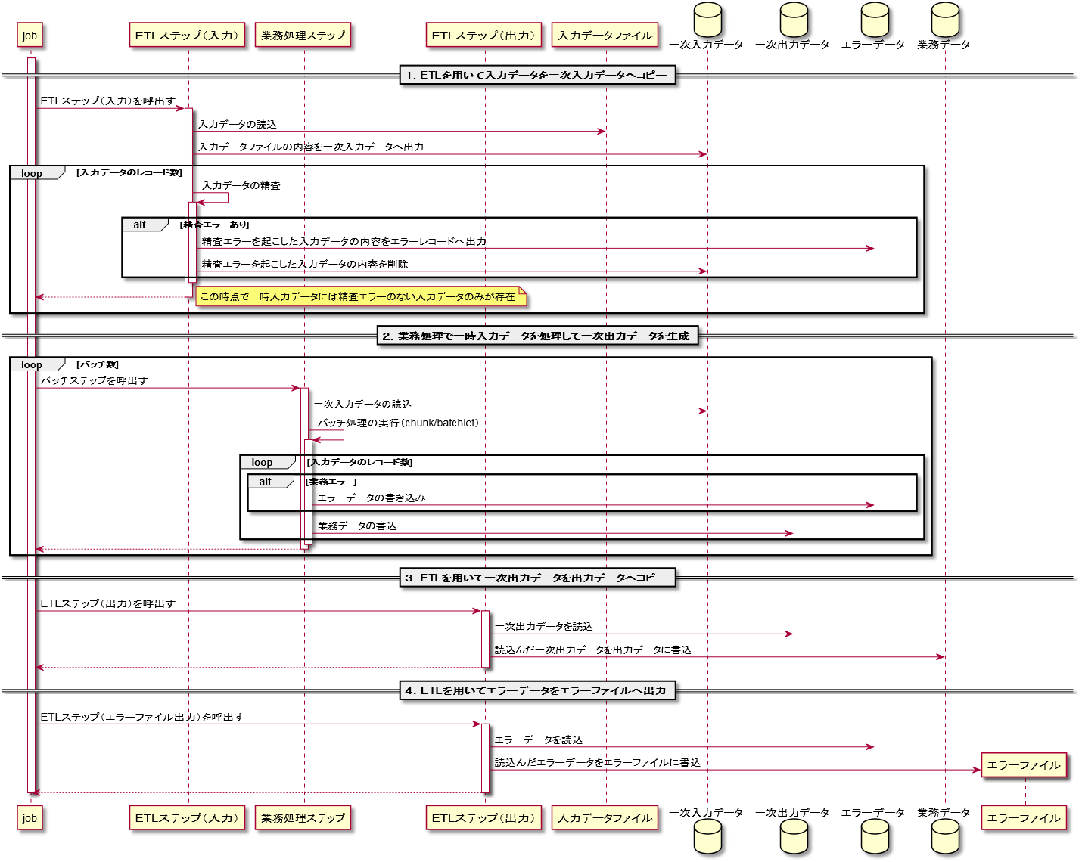

 |  |  |  |  |  | 都度起動バッチは以下のステップで構成される。
 |  |  |  |  |  | ・ | ETLステップ（入力） |  |  |  |  |  | 入力データを一次入力データとしてワークテーブルへ移動する。
 |  |  |  |  |  | ・ | 業務処理ステップ |  |  |  |  |  | 一次入力データを入力として業務処理を行い、一次出力データへ結果を出力する。
 |  |  |  |  |  | ・ | ETLステップ（出力） |  |  |  |  |  | 一次出力データを出力データへ出力する。（基本的にワントランザクションで出力）
 |  |  |  |  |  | ・ | ETLステップ（エラーファイル出力） |  |  |  |  |  | エラーとなったデータをエラーファイルに出力する。

 |  |  |  |  |  | 上記の処理を導入することで、障害発生時のリカバリ処理が単純化できる。

 |  |  |  |  |  |  | ETLステップ（入力）にて障害が発生した場合：
 |  |  |  |  |  |  |  | ETLステップ（入力）にて障害が発生する原因は以下が考えられる。
 |  |  |  |  |  |  |  | ・ | 入力データの精査不正
 |  |  |  |  |  |  |  | ・ | DBの異常
 |  |  |  |  |  |  |  | この場合、何も処理が行われていないため、一次入力データをクリアして単純リランでリカバリが可能である。

 |  |  |  |  |  |  | 業務処理ステップにて障害が発生した場合：
 |  |  |  |  |  |  |  | 業務処理ステップにて障害が発生する原因は以下が考えられる。
 |  |  |  |  |  |  |  | ・ | 入力データの不正（不整合）
 |  |  |  |  |  |  |  | ・ | 処理中の例外
 |  |  |  |  |  |  |  | ・ | DBの異常
 |  |  |  |  |  |  |  | 業務処理の内容によるが、業務処理の途中で障害が発生した場合、障害が発生する対象のデータを修正してリスタートすることで
 |  |  |  |  |  |  |  | リカバリが可能である。また、最終的な結果の出力は一切されていないため、一次入力データ、一次出力データをクリアして、
 |  |  |  |  |  |  |  | 単純リランでもリカバリが可能である。

 |  |  |  |  |  |  | ETLステップ（出力）にて障害が発生した場合：
 |  |  |  |  |  |  |  | ETLステップ（出力）にて障害が発生する原因は以下が考えられる。
 |  |  |  |  |  |  |  | ・ | DBの異常
 |  |  |  |  |  |  |  | 基本的にワントランザクションで出力するため、障害が発生した際でも最終的な結果は一切出力されていないため、
 |  |  |  |  |  |  |  | リスタートすることでリカバリが可能である。また、最終的な結果はコミットされていないため、一次入力データ、
 |  |  |  |  |  |  |  | 一次出力データをクリアして、単純リランでもリカバリが可能である。

 |  |  |  |  |  | ※ステップとは、JSR352で扱われるジョブの最少処理単位

 |  |  | 4.1.2. | 処理制御
 |  |  |  | 4.1.2.1. | 処理制御方式概要
 |  |  |  |  | ジョブスケジューラを使った処理の制御方法である。

 |  |  |  | 4.1.2.2. | 処理制御方法
 |  |  |  |  | 処理制御を行う機能には、以下の方法がある。

 |  |  |  |  | 処理制御方式 |  |  |  |  |  |  |  |  | 特徴
 |  |  |  |  | JP1 |  |  |  |  |  |  |  |  | 日立製作所製の統合システム運用管理ツール。
 |  |  |  |  |  |  |  |  |  |  |  |  |  | ジョブスケジューラ機能の他、ファイル監視、運用監視などの機能を併せ持つ。
 |  |  |  |  |  |  |  |  |  |  |  |  |  | ジョブフローはJP1内で管理され、複雑なフローも扱うことができる。

 |  |  |  |  | CRON |  |  |  |  |  |  |  |  | CRONはジョブスケジューラ機能を持つ。JP1と比較するとファイル監視、
 |  |  |  |  |  |  |  |  |  |  |  |  |  | 運用監視の機能が不足している。
 |  |  |  |  |  |  |  |  |  |  |  |  |  | 単純なジョブフローはシェルを記述することで実現が可能である。

 |  |  |  |  | HULFT |  |  |  |  |  |  |  |  | HULFTは転送ファイルの監視機能を持つ。
 |  |  |  |  |  |  |  |  |  |  |  |  |  | CRONと組合わせることでJP1の代替として活用できる。
 |  |  |  |  |  |  |  |  |  |  |  |  |  | 単純なジョブフローはシェルを記述することで実現が可能である。

 |  |  |  |  | 上記の特徴を踏まえ、本システムでの選択基準を以下に示す。
 |  |  |  |  | 処理制御方式 |  |  |  | ジョブスケジューラ |  |  |  | ファイル監視 |  |  |  | 理由
 |  |  |  |  | JP1 |  |  |  | 使用しない |  |  |  | 使用しない |  |  |  | 本システムは既存のインフラ環境を利用前提だが、
 |  |  |  |  |  |  |  |  |  |  |  |  |  |  |  |  | コスト面から本システム向けに追加することができないため。
 |  |  |  |  | CRON |  |  |  | 使用する |  |  |  | 使用しない |  |  |  | 既存のインフラ環境に対してソフトウェアを追加できない
 |  |  |  |  |  |  |  |  |  |  |  |  |  |  |  |  | 制約のもとで、ジョブスケジューラとして使用可能な方式のため。
 |  |  |  |  | HULFT |  |  |  | 使用しない |  |  |  | 使用する |  |  |  | 既存のインフラ環境に対してソフトウェアを追加できない
 |  |  |  |  |  |  |  |  |  |  |  |  |  |  |  |  | 制約のもとで、ファイル監視ツールとして使用可能な方式のため。

 |  |  |  | 4.1.2.3. | 処理制御機能詳細
 |  |  |  |  | (1) | CRON＋HULFT
 |  |  |  |  |  | CRONで定時処理を行うジョブの管理し、HULFTで転送ファイル起因のジョブを管理する方法である。
...
 |  |  |  |  |  | ジョブの種類 |  |  | 生成方法 |  |  | 呼出元
 |  |  |  |  |  | ジョブ

 |  |  |  |  |  | 標準ジョブ |  |  | 自動 |  |  | コントロールジョブ |  |  |  | 業務処理の実行単位である。
 |  |  |  |  |  |  |  |  |  |  |  |  |  |  |  | 基本的に自動作成により生成できる。
 |  |  |  |  |  |  |  |  |  |  |  |  |  |  |  | バッチプログラムを起動するためのシェルスクリプトを呼出す。

 |  |  |  |  |  | ジョブの構成

ジョブスケジューラ
（CRON）
コントロールジョブ（シェル）

標準ジョブA
標準ジョブC

標準ジョブB

シェルスクリプト
シェルスクリプト
シェルスクリプト
プログラムA
ファイル監視
（HULFT）
プログラムB
（JSR352準拠）
プログラムC

 |  |  |  |  | (2) | JSR 352準拠ジョブ
 |  |  |  |  |  | JSR 352準拠のジョブはジョブ毎に用意したジョブXMLによってステップの処理制御機能が存在する。
 |  |  |  |  |  | プログラムBがJSR 352準拠のプログラムであった場合、ジョブXMLに定義されたステップでプログラムBは構成される。
 |  |  |  |  |  | 下図にステップの処理制御に関する模式図を記す。

ジョブ（プログラムB）

ステップ１
ステップ２
ステップ３
後続処理へへ

 |  |  |  |  |  | 本プロジェクトでは基本的にJSR 352準拠のバッチ処理を想定しているため、本機能をなるべく使うものとする。

 |  |  |  |  | (3) | 本プロジェクトでの実装基準
 |  |  |  |  |  | 本プロジェクトでは、標準ジョブをコントロールジョブ（シェル）から呼び出すことにより処理制御を実現する。
 |  |  |  |  |  | 以下に実装する際の注意点・基準を記す。

 |  |  |  |  |  | 標準ジョブの責務配置
...
 |  |  |  |  |  |  | 標準ジョブタイプ |  |  |  |  |  | 処理する内容 |  |  |  |  | 備考
 |  |  |  |  |  |  |  |  |  |  |  |  | 業務処理（DB to DB）
 |  |  |  |  |  |  |  |  |  |  |  |  | 業務処理（DB to File）

 |  |  |  |  |  | JSR 352のジョブ

 |  |  |  |  |  |  | 連続したJSR 352のジョブをコントロールジョブで設定する場合は、特別な業務要件がない限り、JSR 352のジョブXMLを変更して単一の
 |  |  |  |  |  |  | ジョブとして動作するようにする。
 |  |  |  |  |  |  | JSR 352のジョブを分割した場合、コントロールジョブによる処理制御とジョブXMLの処理制御の見通しが悪くなるため。

コントロールジョブ（シェル）

標準ジョブA
標準ジョブB
標準ジョブC
標準ジョブD

ひとつのジョブに纏めること

シェルスクリプト
シェルスクリプト
シェルスクリプト
シェルスクリプト
プログラムA
プログラムB
（JSR352準拠）
プログラムC
（JSR352準拠）
プログラムD

 |  |  |  |  |  |  | ※業務要件によりジョブを分割する必要がある場合はアーキチームに相談すること。

 |  |  |  |  |  |  | 可能な限りジョブXMLはまとめること。

 |  |  |  | 4.1.2.4. | ジョブ起動
 |  |  |  |  | 都度起動バッチの起動は以下の方針に沿って行う。

 |  |  |  |  | 1. | CRON/HULFTがコントロールジョブを起動
...

